Avfall
09781: Behandling av avfall fra nybygging, rehabilitering og riving (tonn), etter materialtype, behandlingsmåte, statistikkvariabel og år

 |  | Avfallsmengde
 |  | 2015 | 2016 | 2017 | 2018 | 2019 | 2015 | 2016 | 2017 | 2018 | 2019
Materialtyper i alt | Levert til materialgjenvinning | 871140 | 791210 | 647471 | 777589 | 899670 | 346952 | 484331 | 689541 | 507205 | 521775
 | Levert til deponering | 346952 | 484331 | 689541 | 507205 | 521775
Trevirke | Levert til materialgjenvinning | 56 | 58 | 0 | 4150 | 6
 | Levert til deponering | 0 | 2330 | 739 | 1089 | 23
Avfallsmmengde deponi
Papir og papp | Levert til materialgjenvinning | 18088 | 19733 | 19360 | 18081 | 20396
 | Levert til deponering | 129 | 1 | 242 | 1964 | 0
Plast | Levert til materialgjenvinning | 5238 | 4501 | 2888 | 4860 | 5671
 | Levert til deponering | 300 | 1291 | 983 | 2727 | 5394
Glass | Levert til materialgjenvinning | 8167 | 5223 | 7092 | 7375 | 6433
 | Levert til deponering | 585 | 4282 | 466 | 623 | 4195
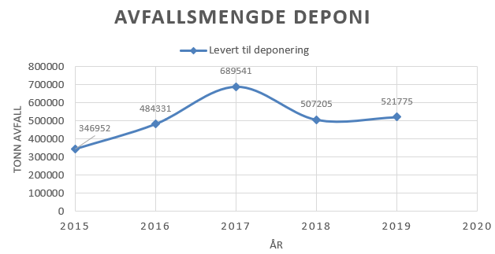
Metall | Levert til materialgjenvinning | 92942 | 100039 | 98589 | 96078 | 104359
 | Levert til deponering | 0 | 0 | 0 | 0 | 0
Gips | Levert til materialgjenvinning | 46556 | 32759 | 41371 | 38701 | 35314
 | Levert til deponering | 27946 | 43720 | 33163 | 36319 | 42450
EE-avfall | Levert til materialgjenvinning | 6987 | 7478 | 7026 | 6438 | 7278
 | Levert til deponering | 0 | 0 | 0 | 0 | 0
Tegl og betong og andre tyngre bygningsmaterialer | Levert til materialgjenvinning | 498635 | 417681 | 259919 | 396042 | 504754
 | Levert til deponering | 129132 | 222052 | 442406 | 277390 | 197454
Forurenset tegl og betong | Levert til materialgjenvinning | 0 | 0 | 0 | 0 | 0
 | Levert til deponering | 158006 | 171970 | 171942 | 152666 | 167101
Annet avfall | Levert til materialgjenvinning | 1366 | 2200 | 1433 | 2364 | 5481
 | Levert til deponering | 20758 | 20475 | 20444 | 17359 | 16484
Blandet restavfall | Levert til materialgjenvinning | 2985 | 3338 | 0 | 1580 | 1394
 | Levert til deponering | 1058 | 4337 | 2677 | 0 | 73454
Asfalt | Levert til materialgjenvinning | 186643 | 191754 | 201971 | 192226 | 198247
 | Levert til deponering | 292 | 418 | 0 | 0 | 0
Farlig avfall | Levert til materialgjenvinning | 3478 | 6448 | 7822 | 9694 | 10338
 | Levert til deponering | 8746 | 13456 | 16479 | 17068 | 15222

år:
2018:
Tall ble rettet 15.4.2020.

Siste oppdatering:
Avfallsmengde:
20210225 08:00

Kilde:
Statistisk sentralbyrå

Kontakt:
Avfallsmengde:
Manju Chaudary, Statistisk sentralbyrå
+47 995 80 206
nju@ssb.no

Camilla Skjerpen, Statistisk sentralbyrå
+47 408 11 310
skc@ssb.no

Copyright

Måleenhet:
Avfallsmengde:
tonn
Målemetode:
Avfallsmengde:
Forløp (periodesum)

Referansetid:
Avfallsmengde
31.12.

Database:
Ekstern PRODUKSJON

Intern referansekode:
Avfall

